Sheet1
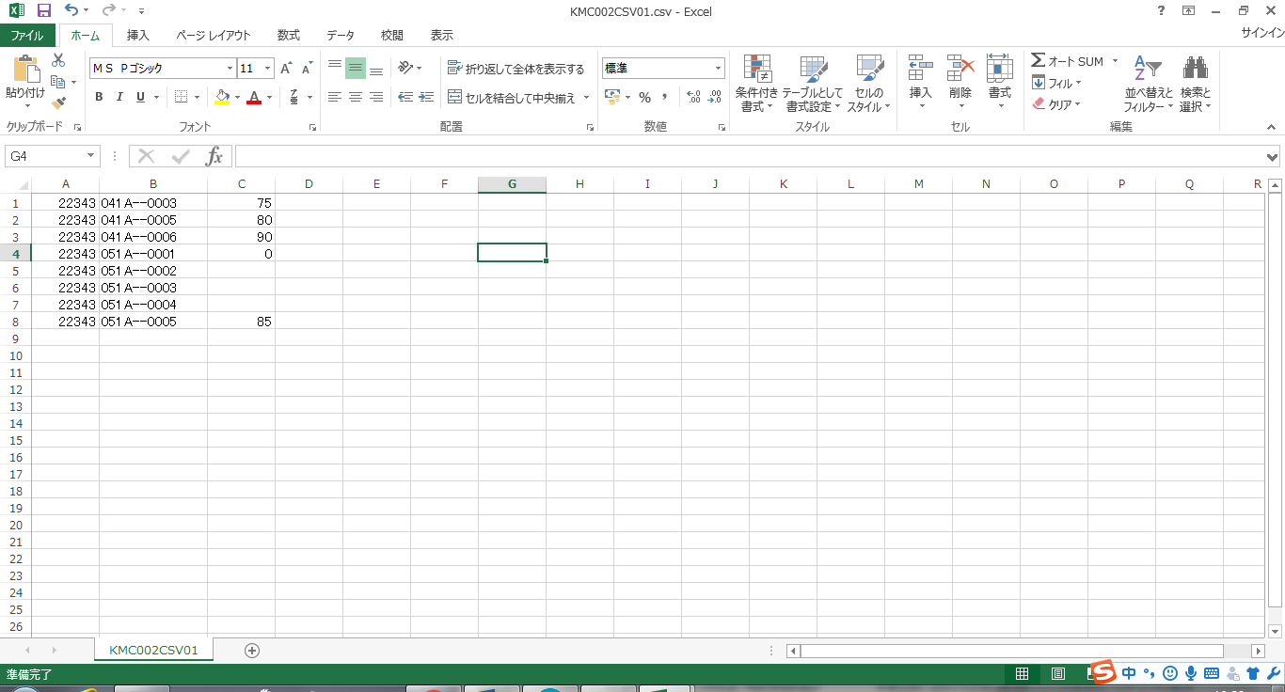
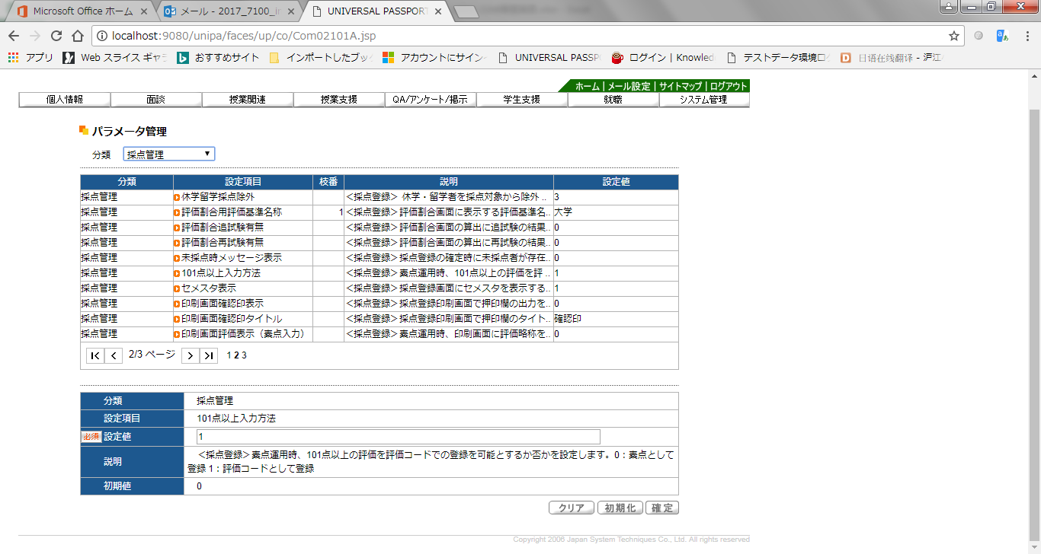

素点運用かつ、「101点以上入力方法を[1：評価コードとして登録]」と設定している

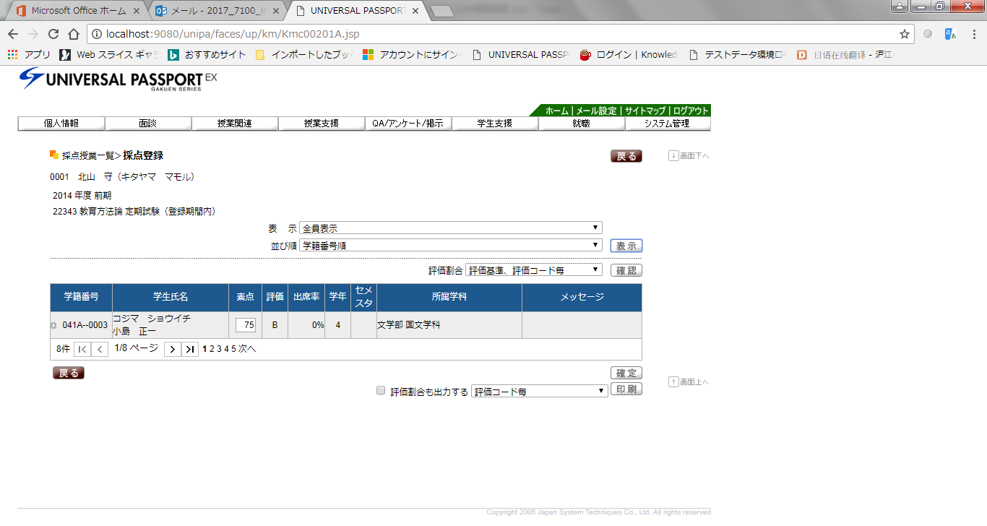
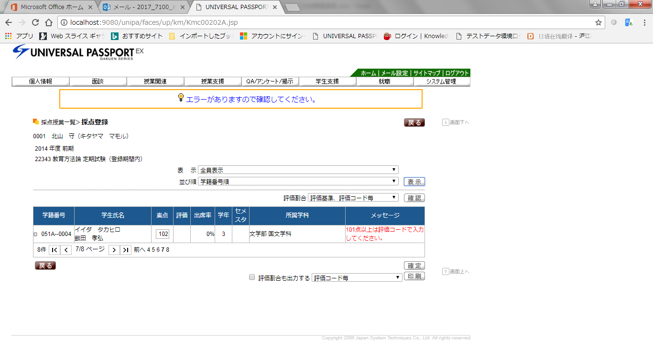
画面上、採点が表示されない

CSV出力

